安装
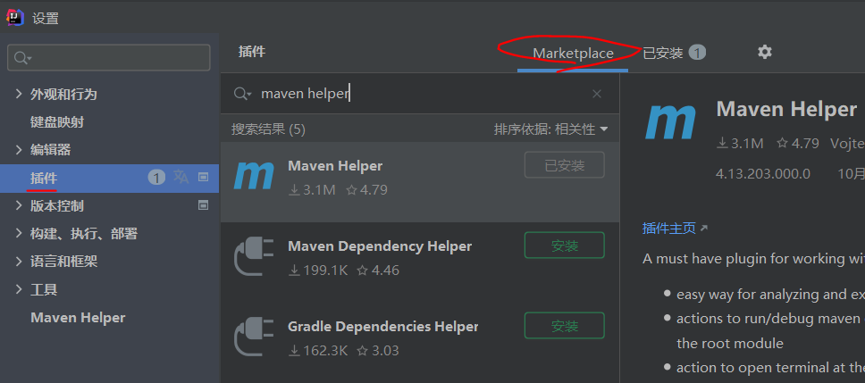
全栈技术 | 前端，java，运维，架构

下载Spring Initializr项目方式一：
Spring官网 | https://spring.io
Spring官网下载Spring Initializr项目 | Projects 》Spring Boot 》底部的Spring Initializr.
Java Version选8 | 不然idea运行报错------java: 错误: 不支持发行版本 17
选择jar包 | Web 》Spring Web --- starter-web必备基础jar包
 | Template 》Thymeleaf --- web前端模板引擎
 | SQL 》JDBC API --- 连接数据库，需要连接再安装 安装了运行报错，是因为没有datasource连接数据库 Failed to configure a DataSource: 'url' attribute is not specified and no embedded datasource could be configured.
 | SQL 》MYSQL Driver --- mysql驱动
删掉文件 | .mvn、 mvnw、 mvnw.cmd、 HELP.md
下载Spring Initializr项目方式二：
idea新建Spring Initializr项目 | File 》New 》Project 》Spring Initializr
Java Version选8 | 不然idea运行报错------java: 错误: 不支持发行版本 17

idea操作

idea防止properties文件乱码设置 | File 》Settings 》Editor 》File Encodings 》Properties Files选UTF-8和打勾
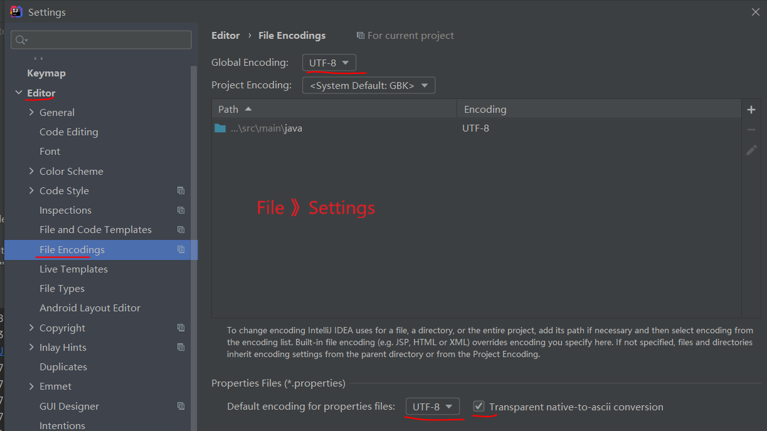

修改了pom.xml,更新jar包
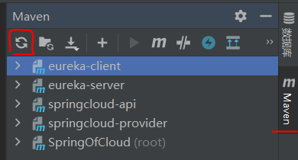

连接数据库操作
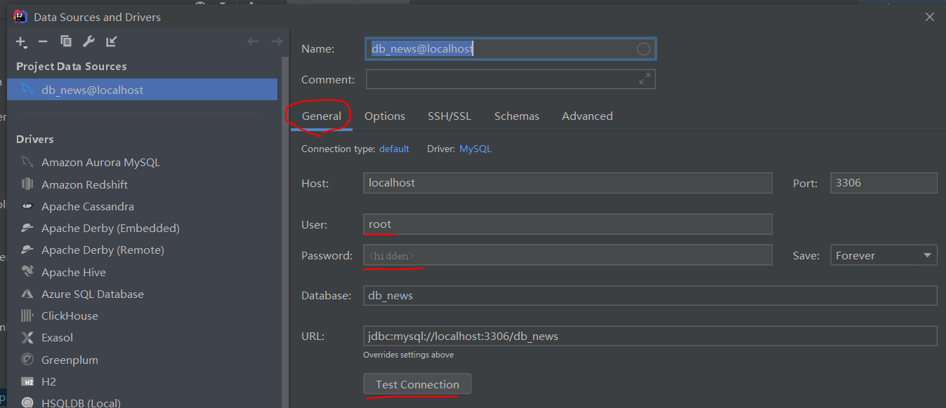
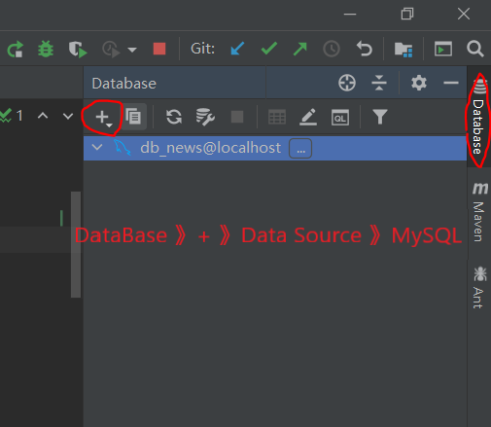
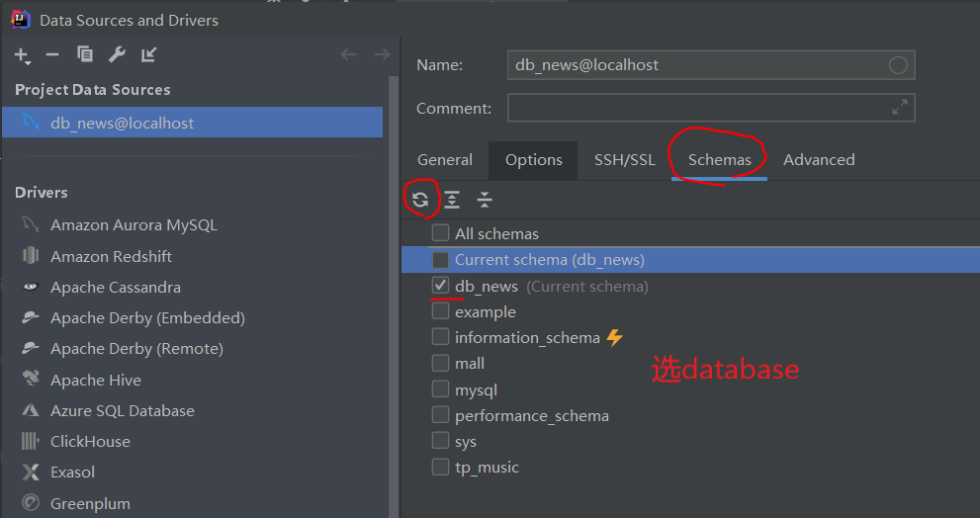

热部署，idea勾选自动部署 | File 》Settings
 | ctrl+shift+alt+/ 选择registy，将compiler.automake.allow.when.app.running勾选。
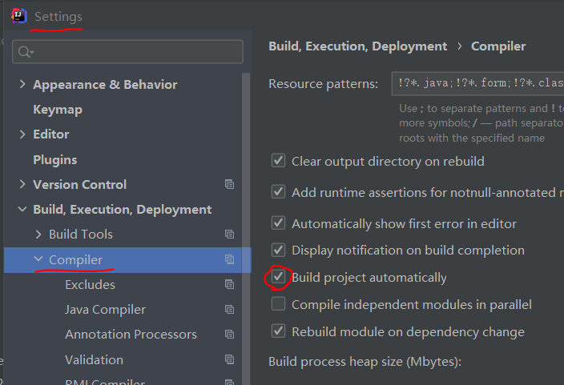

打包项目
打包 | idea右边Maven 》 Lifecycle 》双击package
idea打开target文件夹目录 | target右击 》Show in Explorer
target文件夹打开终端 | 文件夹路径上输入cmd，Enter
cmd运行打包后的springboot项目 | java -jar ./包名.jar
cmd运行并改端口号 | java -jar ./包名.jar --server.port=8087
cmd参数，带到main方法里，优先级最高，不会互补 | java -jar ./包名.jar --spring.config.location=D:/application.properties java -jar ./包名.jar --spring.profiles.active=dev

操作系统环境变量,可以cmd运行包省带参数：
方式一：cmd | set spring.config.location=D:/application.properties
方式二：idea添加环境变量:

idea中文简体版

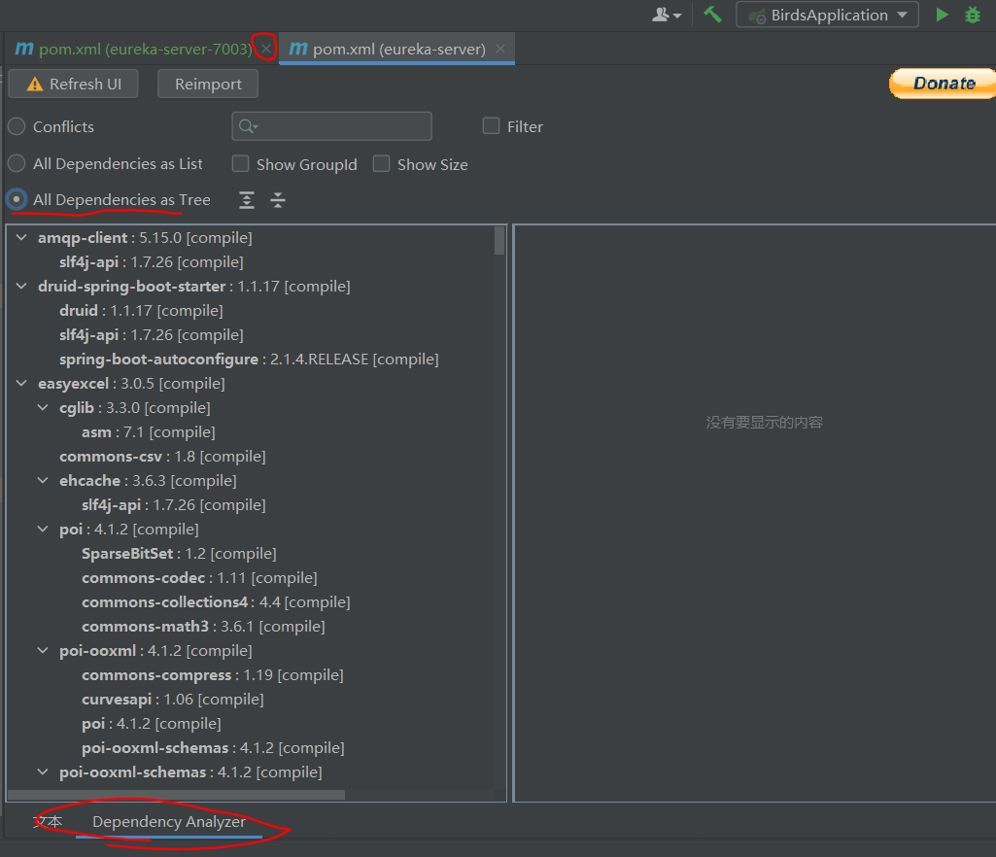
idea安装maven helper插件：maven报错指引

JSR303数据校验
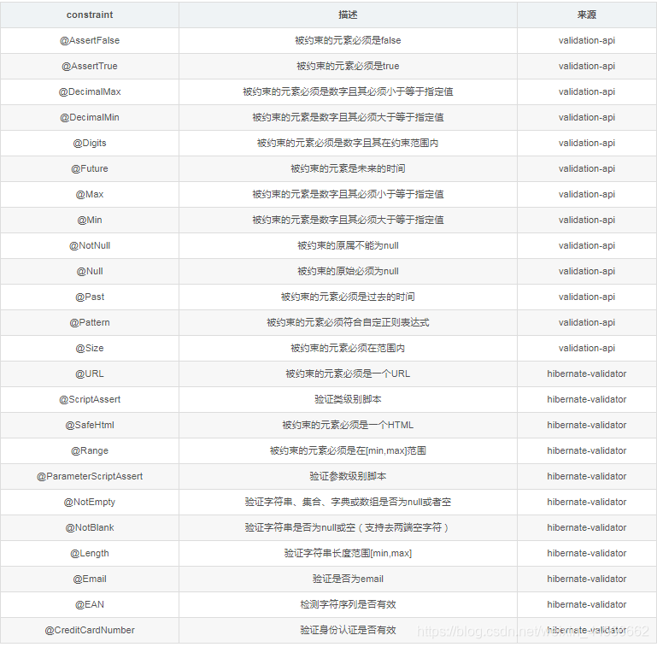
Spring Boot 使用 JSR303 实现参数验证
pom.xml | <dependency> <groupId>org.springframework.boot</groupId> <artifactId>spring-boot-starter-validation</artifactId> </dependency>
@Validated | 注在类上 约束注解 JSR-303数据校验 注在方法形参上 @Validated User user
 | @NotBlank(message = "用户名不能为空！") @Length(message = "名称不能超过个 {max} 字符", max = 10) private String username;
年龄 | @Min(value = 1, message = "年龄有误！") @Max(value = 120, message = "年龄有误！") private int age; 或 @Range(message = "年龄范围为 {min} 到 {max} 之间", min = 1, max = 100)
手机号 | @Pattern(regexp = "^(13[0-9]|14[579]|15[0-3,5-9]|16[6]|17[0135678]|18[0-9]|19[89])\\d{8}$",message = "手机号码有误！") private String mobile;
@Valid验证对象 | 注在属性上 @NotNull(message = "队伍人员不能为空！") @Valid private List<User1Dto> userList; 注在方法形参上 @Valid User user

